Cliente
Ejercicio de Normalización para la tabla Cliente:

Dependencias Funcionales (DF):

DF1: IDCliente (PK) → IDPersona, Otros Atributos de Cliente

Verificación de 1NF:
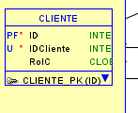
Cliente: La tabla Cliente está en BCNF y no presenta problemas de normalización evidentes. Sin embargo, dependiendo de los requisitos de la aplicación, podría ser beneficioso revisar la inclusión de atributos adicionales para abordar casos específicos de uso o requisitos comerciales.
La tabla no debe contener atributos multivaluados.
Todos los atributos son atómicos, cumpliendo con 1NF.

Verificación de 2NF:

La tabla está en 1NF.
Todos los atributos no clave dependen completamente de la clave primaria (IDCliente), cumpliendo con 2NF.

Verificación de 3NF:

La tabla está en 2NF.
No hay dependencias transitivas. Ningún atributo no clave depende de otro atributo no clave, cumpliendo con 3NF.

Verificación de BCNF:

La tabla está en 3NF.
Cada dependencia funcional no trivial tiene una superllave como superconjunto. En este caso, la única dependencia funcional es la clave primaria, que es su propia superllave.

Conclusiones
En este caso, la tabla Persona ya cumple con las cuatro formas normales, y no se requiere descomponerla más.

Préstamo
Ejercicio de Normalización para la tabla Préstamo:

Dependencias Funcionales (DF):

DF1: IDPrestamo (PK) → Monto, Interes, NumeroCuotas, DiaPagoCuota, ValorCuota, EstadoPrestamo, IDCliente, Otros Atributos de Préstamo

Préstamo: La tabla Préstamo cumple con las formas normales hasta BCNF. No se identifican problemas significativos de normalización. Sin embargo, podría ser útil explorar la inclusión de atributos adicionales según los requisitos específicos de seguimiento y gestión de préstamos.
Normalización:
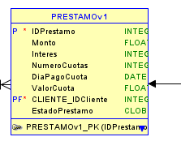
Verificación de 1NF:

La tabla no debe contener atributos multivaluados.
Todos los atributos son atómicos, cumpliendo con 1NF.
Verificación de 2NF:

La tabla está en 1NF.
Todos los atributos no clave dependen completamente de la clave primaria (IDPrestamo), cumpliendo con 2NF.
Verificación de 3NF:

La tabla está en 2NF.
No hay dependencias transitivas. Ningún atributo no clave depende de otro atributo no clave, cumpliendo con 3NF.
Verificación de BCNF:

La tabla está en 3NF.
Cada dependencia funcional no trivial tiene una superllave como superconjunto. En este caso, la única dependencia funcional es la clave primaria, que es su propia superllave.
Conclusiones:

La tabla Préstamo ya cumple con las cuatro formas normales y no requiere descomponerla más.

Oficina
Ejercicio de Normalización para la tabla Oficina:

Dependencias Funcionales (DF):
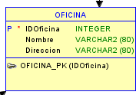
DF1: IDOficina (PK) → Nombre, Direccion, IDPuntoAtencion, IDEmpleado, Otros Atributos de Oficina

Oficina: La tabla Oficina cumple con las formas normales hasta BCNF. No se observan problemas de normalización evidentes. Sin embargo, dependiendo de la naturaleza específica de las operaciones en una oficina, podrían surgir consideraciones adicionales.
Normalización:

Verificación de 1NF:

La tabla no debe contener atributos multivaluados. Todos los atributos son atómicos, cumpliendo con 1NF.
Verificación de 2NF:
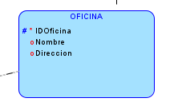
La tabla está en 1NF.
Todos los atributos no clave dependen completamente de la clave primaria (IDOficina), cumpliendo con 2NF.
Verificación de 3NF:

La tabla está en 2NF.
No hay dependencias transitivas. Ningún atributo no clave depende de otro atributo no clave, cumpliendo con 3NF.
Verificación de BCNF:

La tabla está en 3NF.
Cada dependencia funcional no trivial tiene una superllave como superconjunto. En este caso, la única dependencia funcional es la clave primaria, que es su propia superllave.
Conclusiones:

La tabla Oficina cumple con las cuatro formas normales y no requiere descomponerla más.

OperacionPrestamo
Ejercicio de Normalización para la tabla OperacionPrestamo:

Dependencias Funcionales (DF):

DF1: IDOperacionPrestamo (PK) → Tipo, Monto, Fechak, IDPrestamo, IDPuntoAtencion, Otros Atributos de OperacionPrestamo

Normalización:
OperacionPrestamo: La tabla OperacionPrestamo cumple con las formas normales hasta BCNF. No se identifican problemas notables de normalización. Sin embargo, en un contexto más amplio, podría ser útil considerar si la relación entre OperacionPrestamo y TipoOperacion podría optimizarse para ciertos casos de uso.
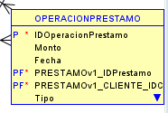
Verificación de 1NF:

La tabla no debe contener atributos multivaluados. Todos los atributos son atómicos, cumpliendo con 1NF.
Verificación de 2NF:

La tabla está en 1NF.
Todos los atributos no clave dependen completamente de la clave primaria (IDOperacionPrestamo), cumpliendo con 2NF.
Verificación de 3NF:

La tabla está en 2NF.
No hay dependencias transitivas. Ningún atributo no clave depende de otro atributo no clave, cumpliendo con 3NF.
Verificación de BCNF:

La tabla está en 3NF.
Cada dependencia funcional no trivial tiene una superllave como superconjunto. En este caso, la única dependencia funcional es la clave primaria, que es su propia superllave.
Conclusiones:

La tabla OperacionPrestamo cumple con las cuatro formas normales y no requiere descomponerla más.

Usuario
Ejercicio de Normalización para la tabla Persona:

Dependencias Funcionales (DF):

DF1: IDUsuario (PK) → Nombre, DatosContacto, DireccionFisica, DireccionElectronica, Telefono, Ciudad, Departamento, CodigoPostal, FechaRegistro, Otros Atributos de Usuario

Usuario: La tabla Usuario cumple con las formas normales hasta BCNF. Las dependencias funcionales están correctamente distribuidas, sin embargo, en términos de diseño, podría haber un exceso de atributos en la tabla Usuario. Dependiendo de los requerimientos específicos, podría ser beneficioso considerar una normalización adicional para reducir la redundancia y mejorar la eficiencia de las consultas.
Normalización:

Verificación de 1NF:

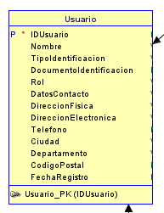
La tabla no debe contener atributos multivaluados. Todos los atributos son atómicos, cumpliendo con 1NF.
Verificación de 2NF:

La tabla está en 1NF.
Todos los atributos no clave dependen completamente de la clave primaria (IDUsuario), cumpliendo con 2NF.
Verificación de 3NF:

La tabla está en 2NF.
No hay dependencias transitivas. Ningún atributo no clave depende de otro atributo no clave, cumpliendo con 3NF.
Verificación de BCNF:

La tabla está en 3NF.
Cada dependencia funcional no trivial tiene una superllave como superconjunto. En este caso, la única dependencia funcional es la clave primaria, que es su propia superllave.
Conclusiones:

La tabla Usuario cumple con las cuatro formas normales y no requiere descomponerla más.

PuntoAtencion
Ejercicio de Normalización para la tabla PuntoAtencion:

Dependencias Funcionales (DF):

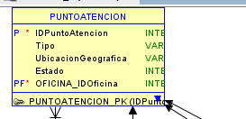
DF1: IDPuntoAtencion (PK) → Tipo, UbicacionGeografica, Estado, IDOficina+
PuntoAtencion: La tabla PuntoAtencion también cumple con las formas normales hasta BCNF. No se identifican problemas evidentes en cuanto a la normalización. Sin embargo, en un contexto más amplio, podría ser útil revisar si los atributos Tipo y Estado deberían modelarse como atributos independientes o si podrían ser categorizados de manera más eficiente.
Normalización:

Verificación de 1NF:

La tabla no debe contener atributos multivaluados. Todos los atributos son atómicos, cumpliendo con 1NF.
Verificación de 2NF:

La tabla está en 1NF.
Todos los atributos no clave dependen completamente de la clave primaria (IDPuntoAtencion), cumpliendo con 2NF.
Verificación de 3NF:

La tabla está en 2NF.
No hay dependencias transitivas. Ningún atributo no clave depende de otro atributo no clave, cumpliendo con 3NF.
Verificación de BCNF:

La tabla está en 3NF.
Cada dependencia funcional no trivial tiene una superllave como superconjunto. En este caso, la única dependencia funcional es la clave primaria, que es su propia superllave.
Conclusiones:

La tabla PuntoAtencion cumple con las cuatro formas normales y no requiere descomponerla más.

Cargo
Ejercicio de Normalización para la tabla Cargo:

Dependencias Funcionales (DF):

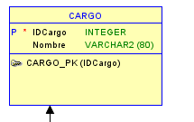
DF1: IDCargo (PK) → Nombre
Cargo: La tabla Cargo está en BCNF y presenta un diseño eficiente. No se identifican problemas de normalización. Sin embargo, en un escenario específico, podrían surgir consideraciones adicionales dependiendo de los requisitos de la aplicación.
Normalización:

Verificación de 1NF:

La tabla no debe contener atributos multivaluados. Todos los atributos son atómicos, cumpliendo con 1NF.
Verificación de 2NF:

La tabla está en 1NF.
Todos los atributos no clave dependen completamente de la clave primaria (IDCargo), cumpliendo con 2NF.
Verificación de 3NF:

La tabla está en 2NF.
No hay dependencias transitivas. Ningún atributo no clave depende de otro atributo no clave, cumpliendo con 3NF.
Verificación de BCNF:

La tabla está en 3NF.
Cada dependencia funcional no trivial tiene una superllave como superconjunto. En este caso, la única dependencia funcional es la clave primaria, que es su propia superllave.
Conclusiones:

La tabla Cargo cumple con las cuatro formas normales y no requiere descomponerla más.

Empleado
Ejercicio de Normalización para la tabla Empleado:

Dependencias Funcionales (DF):

aDF1: IDEmpleado (PK) → ID, IDCargo, IDOficina, otros atributos de Empleado
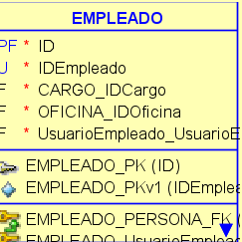
Empleado: La tabla Empleado cumple con las formas normales hasta BCNF. No se encuentran problemas significativos de normalización. Sin embargo, en términos de diseño, podría ser útil considerar la inclusión de atributos adicionales según los roles específicos de los empleados, siempre y cuando mantenga la integridad de las dependencias funcionales
Normalización:

Verificación de 1NF:

La tabla no debe contener atributos multivaluados. Todos los atributos son atómicos, cumpliendo con 1NF.
Verificación de 2NF:

La tabla está en 1NF.
Todos los atributos no clave dependen completamente de la clave primaria (IDEmpleado), cumpliendo con 2NF.
Verificación de 3NF:

La tabla está en 2NF.
No hay dependencias transitivas. Ningún atributo no clave depende de otro atributo no clave, cumpliendo con 3NF.
Verificación de BCNF:

La tabla está en 3NF.
Cada dependencia funcional no trivial tiene una superllave como superconjunto. En este caso, la única dependencia funcional es la clave primaria, que es su propia superllave.
Conclusiones:

La tabla Empleado cumple con las cuatro formas normales y no requiere descomponerla más.

Cuenta
Ejercicio de Normalización para la tabla Cuenta:

Dependencias Funcionales (DF):

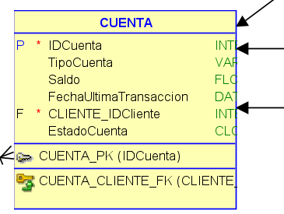
DF1: IDCuenta (PK) → TipoCuenta, Saldo, FechaUltimaTransaccion, CLienteID, EstadoCuenta Otros Atributos de Cuenta

Cuenta: La tabla Cuenta satisface las formas normales hasta BCNF. No se observan problemas de normalización evidentes. No obstante, dependiendo de los casos de uso específicos, podría ser beneficioso revisar si la relación entre TipoOperacion y Cuenta podría optimizarse para mejorar la eficiencia de ciertas consultas.
Normalización:

Verificación de 1NF:

La tabla no debe contener atributos multivaluados. Todos los atributos son atómicos, cumpliendo con 1NF.
Verificación de 2NF:

La tabla está en 1NF.
Todos los atributos no clave dependen completamente de la clave primaria (IDCuenta), cumpliendo con 2NF.
Verificación de 3NF:

La tabla está en 2NF.
No hay dependencias transitivas. Ningún atributo no clave depende de otro atributo no clave, cumpliendo con 3NF.
Verificación de BCNF:

La tabla está en 3NF.
Cada dependencia funcional no trivial tiene una superllave como superconjunto. En este caso, la única dependencia funcional es la clave primaria, que es su propia superllave.
Conclusiones:

La tabla Cuenta cumple con las cuatro formas normales y no requiere descomponerla más.

UsuarioCliente
Ejercicio de Normalización para la tablaUusarioCliente:
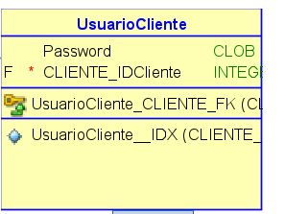
UsuarioCliente: La tabla UsuarioCliente satisface las formas normales hasta BCNF. No se observan problemas de normalización evidentes. No obstante, dependiendo de los casos de uso específicos, podría ser beneficioso revisar si la relación entre TipoOperacion y Cuenta podría optimizarse para mejorar la eficiencia de ciertas consultas.
Dependencias Funcionales (DF):

DF1: IDUsuarioCliente (PK)

Normalización:

Verificación de 1NF:

La tabla no debe contener atributos multivaluados. Todos los atributos son atómicos, cumpliendo con 1NF.
Verificación de 2NF:

La tabla está en 1NF.
Todos los atributos no clave dependen completamente de la clave primaria (IDOperacionBancaria), cumpliendo con 2NF.
Verificación de 3NF:

La tabla está en 2NF.
No hay dependencias transitivas. Ningún atributo no clave depende de otro atributo no clave, cumpliendo con 3NF.
Verificación de BCNF:

La tabla está en 3NF.
Cada dependencia funcional no trivial tiene una superllave como superconjunto. En este caso, la única dependencia funcional es la clave primaria, que es su propia superllave.
Conclusiones:

La tabl UsuarioCliente cumple con las cuatro formas normales y no requiere descomponerla más.

UsuarioEmpleado
Ejercicio de Normalización para la tabla UusarioEmpleado:
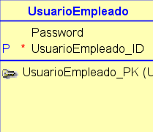
UsuarioEmpleado: La tabla UsuarioEmpleado
satisface las formas normales hasta BCNF. No se observan problemas de normalización evidentes. No obstante, dependiendo de los casos de uso específicos, podría ser beneficioso revisar si la relación entre TipoOperacion y Cuenta podría optimizarse para mejorar la eficiencia de ciertas consultas.
Dependencias Funcionales (DF):

DF1: IDUsuarioEmpleado (PK) -> Password

Normalización:

Verificación de 1NF:

La tabla no debe contener atributos multivaluados. Todos los atributos son atómicos, cumpliendo con 1NF.
Verificación de 2NF:

La tabla está en 1NF.
Todos los atributos no clave dependen completamente de la clave primaria (IDOperacionBancaria), cumpliendo con 2NF.
Verificación de 3NF:

La tabla está en 2NF.
No hay dependencias transitivas. Ningún atributo no clave depende de otro atributo no clave, cumpliendo con 3NF.
Verificación de BCNF:

La tabla está en 3NF.
Cada dependencia funcional no trivial tiene una superllave como superconjunto. En este caso, la única dependencia funcional es la clave primaria, que es su propia superllave.
Conclusiones:

La tabla UsuarioEmpleado cumple con las cuatro formas normales y no requiere descomponerla más.

OperacionCuenta
Ejercicio de Normalización para la tabla OperacionCuenta:

Dependencias Funcionales (DF):

DF1: IDOperacionCuenta(PK) -> IdOperacionCu, Monto, Fecha, TipoOC, IDCuenta, IDPuntoAtencion, IDOficina

Normalización:
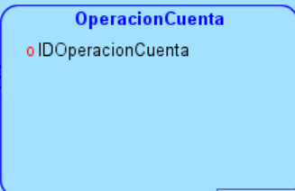
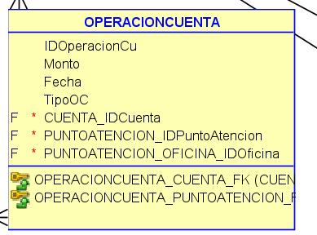
OperacionCuenta: La tabla OperacionCuenta satisface las formas normales hasta BCNF. No se observan problemas de normalización evidentes. No obstante, dependiendo de los casos de uso específicos, podría ser beneficioso revisar si la relación entre TipoOperacion y Cuenta podría optimizarse para mejorar la eficiencia de ciertas consultas.
Verificación de 1NF:

La tabla no debe contener atributos multivaluados. Todos los atributos son atómicos, cumpliendo con 1NF.
Verificación de 2NF:

La tabla está en 1NF.
Todos los atributos no clave dependen completamente de la clave primaria (IDOperacionBancaria), cumpliendo con 2NF.
Verificación de 3NF:

La tabla está en 2NF.
No hay dependencias transitivas. Ningún atributo no clave depende de otro atributo no clave, cumpliendo con 3NF.
Verificación de BCNF:

La tabla está en 3NF.
Cada dependencia funcional no trivial tiene una superllave como superconjunto. En este caso, la única dependencia funcional es la clave primaria, que es su propia superllave.
Conclusiones:

La tabla OperacionCuenta cumple con las cuatro formas normales y no requiere descomponerla más.

OperacionTransferencia
Ejercicio de Normalización para la tabla OperacionTransferencia:

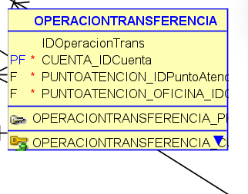
Dependencias Funcionales (DF):
OperacionTransferencia: La tabla OperacionTransferencia satisface las formas normales hasta BCNF. No se observan problemas de normalización evidentes. No obstante, dependiendo de los casos de uso específicos, podría ser beneficioso revisar si la relación entre TipoOperacion y Cuenta podría optimizarse para mejorar la eficiencia de ciertas consultas.
DF1: IDOperacionTransferencia(PK) -> IdOperacion, IDCuenta, IDPuntoAtencion, IDPuntoAtencionOficina

Normalización:

Verificación de 1NF:

La tabla no debe contener atributos multivaluados. Todos los atributos son atómicos, cumpliendo con 1NF.
Verificación de 2NF:

La tabla está en 1NF.
Todos los atributos no clave dependen completamente de la clave primaria (IDOperacionBancaria), cumpliendo con 2NF.
Verificación de 3NF:

La tabla está en 2NF.
No hay dependencias transitivas. Ningún atributo no clave depende de otro atributo no clave, cumpliendo con 3NF.
Verificación de BCNF:

La tabla está en 3NF.
Cada dependencia funcional no trivial tiene una superllave como superconjunto. En este caso, la única dependencia funcional es la clave primaria, que es su propia superllave.
Conclusiones:

La tabla OperacionTransferenciacumple con las cuatro formas normales y no requiere descomponerla más.

